ESTADO DE CUENTA
 |  |  |  | ESTADO DE CUENTA
 |  |  |  | FECHA |  | 2024-06-15

JET FRESH
2000 NW 70TH AVE
City/ Country : MIAMI - FLORIDA
E-mail invoices@jetfreshflowers.com
Tax ID:
Credito : 30 dias
ESTADO DE CUENTA |  |  |  |  | $339.00


FECHA | DOCUMETNO | TIEMPO DE CREDITO | VALOR | PAGO RECIBIDO | SALDO ACTUAL | REFERENCIA | DIA DE PAGO | FACTURA VENCIDA
2024-01-31 | 001-00404 | -106 | $175.00 | $175.00 | $0.00 | PAGO RECIBIDO | 1 DE MARZO | PAGO RECIBIDO
2024-02-03 | 001-00410 | -103 | $40.00 | $40.00 | $0.00 | PAGO RECIBIDO |  | PAGO RECIBIDO
2024-02-09 | 001-00428 | -97 | $350.00 | $350.00 | $0.00 | PAGO RECIBIDO |  | PAGO RECIBIDO
2024-02-16 | 001-00435 | -90 | $120.00 |  | $120.00 | FACTURA VENCIDA |  | FACTURA VENCIDA
2024-02-21 | 001-00442 | -85 | $90.00 |  | $210.00 | FACTURA VENCIDA |  | FACTURA VENCIDA
2024-03-12 | 001-00476 | -65 | $42.00 |  | $252.00 | FACTURA VENCIDA |  | FACTURA VENCIDA
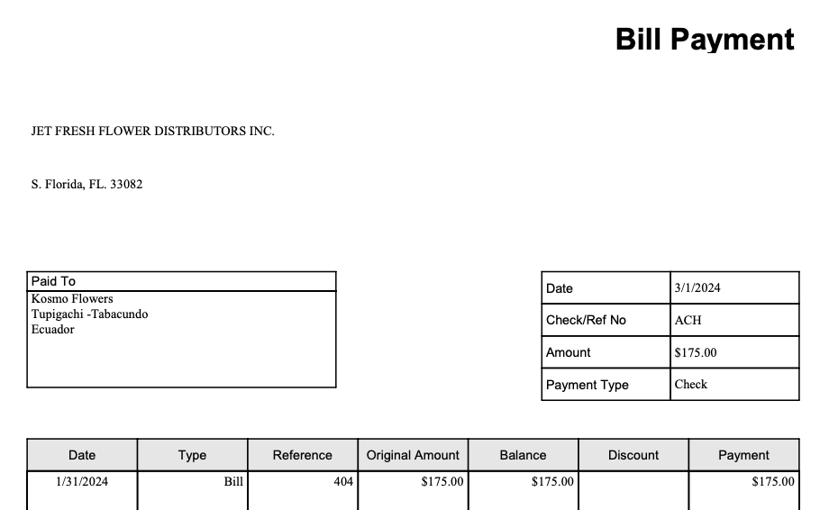
2024-03-14 | 001-00479 | -63 | $42.00 |  | $294.00 | FACTURA VENCIDA |  | FACTURA VENCIDA
2024-03-15 | 001-00482 | -62 | $45.00 |  | $339.00 | FACTURA VENCIDA |  | FACTURA VENCIDA
 |  |  |  |  | $339.00

TOTAL PENDIENTE |  |  | $904.00 | $565.00 | $339.00 |  |  | $0.00

